随从
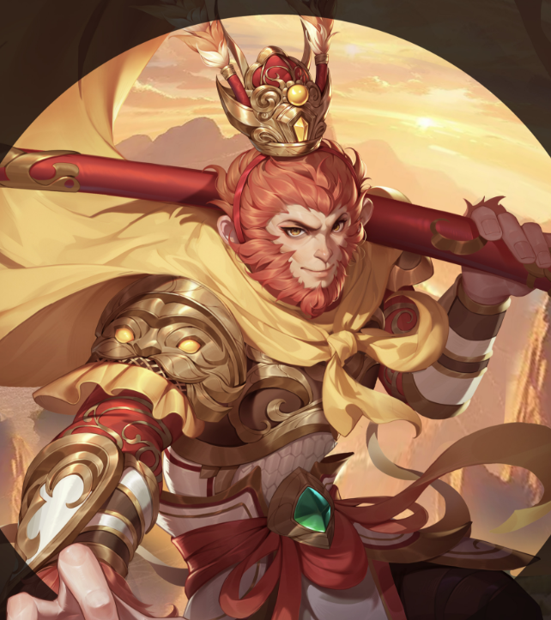
编号 | 形象 | 名称 | 文件 | 台词
1 |  | 孙悟空 | 004自己失误01 | 这是步臭棋，不需要前边的哎呀两字
2 |  | 孙悟空 | 005自己失误02 | 这次是着了妖精的道儿了，不需要前边的哎呀
3 |  | 孙悟空 | 006自己失误03 | 大意了，俺没有闪，没有最后的呐字
4 |  | 孙悟空 | 009惊叹对手03 | 真不可思议，不需要前边的哎呀两字
5 |  | 孙悟空 | 012对手道歉03 | 俺老孙，给你配个不是，没有最后的啦字
6 |  | 孙悟空 | 013犹豫不决01 | 接下来，该怎么办，没有最后的呐字和哎呀字
7 |  | 孙悟空 | 017失败02 | 老孙我，先走一步，没有最后的啦字
8 |  | 孙悟空 | 025称赞01 | 这个音频最后有没剪辑掉的其他声音
9 |  | 孙悟空 | 036攻击03 | 这一帮叫你原形毕露（lu,四声）发音错误

